Grille des nuances
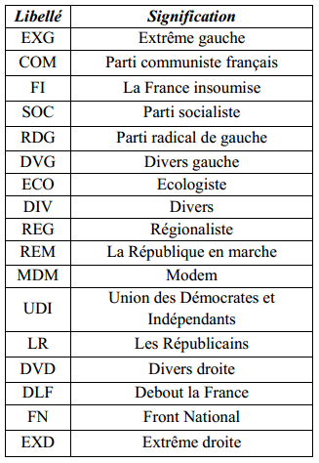
Grille des nuances politiques des candidats

